Quantitativos sakura
ITEM | COMPRIMENTO DE EXECUÇÃO EM METROS | UNIDADE | DN (MM) | LARGURA DA VALA | AREA DE LRP PAGO AO ITEM | ÁREA DE LRP EXECUTADO | VALOR DO ITEM | VALOR DO ITEM POR ÁREA | TOTAL | QUANTITATIVO EM METROS | OBSERVAÇÕES

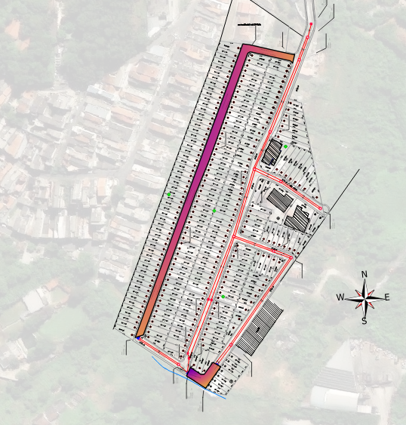
REP DE CAPA ASFÁLTICA TERÇO | 359.79276901 | M | 300 |  |  |  | 114 |  | R$ 41,178.28
REP DE CAPA ASFÁLTICA EIXO | 359.79276901 | M | 300 |  |  |  | 114 |  | R$ 41,178.28
REP DE CAPA ASFÁLTICA TERÇO | 359.79276901 | M | 300 |  |  |  | 114 |  | R$ 41,178.28
LPB TERÇO | 359.79276901 | M | 300 |  |  |  | 119 |  | R$ 42,714.60
LPB TERÇO | 359.79276901 | M | 300 |  |  |  | 119 |  | R$ 42,714.60
LPB EIXO | 359.79276901 | M | 300 |  |  |  | 119 |  | R$ 42,714.60
SUBTOTAL |  |  |  | - | - | - |  | R$ - | R$ 128,143.79 | - | -
TOTAL GERAL |  |  |  | - | - | - |  | R$ - | R$ 128,143.79 | - | -

Quantitativos lpb boi
ITEM | COMPRIMENTO DE EXECUÇÃO EM METROS | UNIDADE | DN (MM) | LARGURA DA VALA | AREA DE LRP PAGO AO ITEM | ÁREA DE LRP EXECUTADO | VALOR DO ITEM | VALOR DO ITEM POR ÁREA | TOTAL | QUANTITATIVO EM METROS | OBSERVAÇÕES

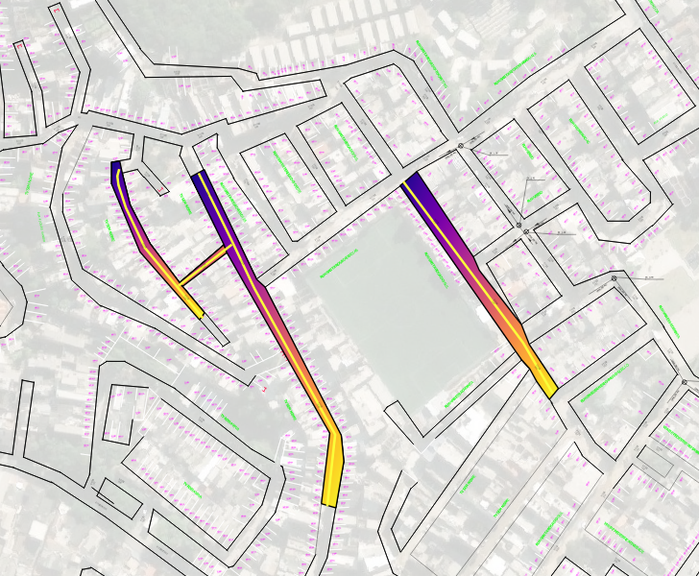
LPB TERÇO | 460.64419164 | M | 300 |  |  |  | 113 |  | R$ 52,200.20
LPB EIXO | 460.64419164 | M | 300 |  |  |  | 113 |  | R$ 52,200.20
LPB TERÇO | 460.64419164 | M | 300 |  |  |  | 113 |  | R$ 52,200.20
SUBTOTAL |  |  |  | - | - | - |  | R$ - | R$ 156,600.60 | - | -
TOTAL GERAL |  |  |  | - | - | - |  | R$ - | R$ 156,600.60 | - | -

